Redux-saga
Redux-saga (리덕스에서 비동기를 사용하기 위해 사용) | 실습
문제점 : 바로바로 실행되기 때문에 특정 시간, 또는 동작 이후에 액션을 실행할 수 없다. => 리덕스는 비동기 {type : LOG_IN, data: { id:'Jrun2g', password: '1234' } } -> 서버쪽에 data가 전달되고, -> 서버가 로그인 성공이라는 응답을 보내주고 -> 그걸 다시 받아서 로그인! 해야하는데 리덕스만으로는 불가하여 리덕스 사가 사용 : 리덕스는 바로바로 적용되는 동기적인 작용밖에 못함 | npm I redux-saga
리덕스 떵크는 편리하지만 기능이 약함
제너레이터는 함수 실행을 중간에 멈출 수 있고 원할 때 재개할 수 있어 편하다.
제너레이터는 무한의 개념표현이나 비동기 처리할때 많이 쓰임
제너레이터가 어렵다면 사가도 패턴이 있어 패턴대로만 하면 된다.
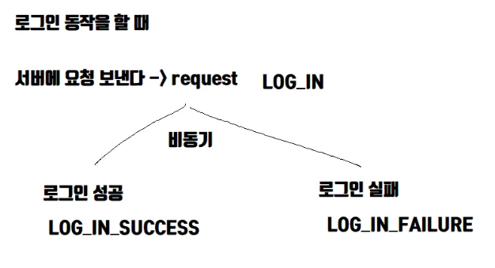 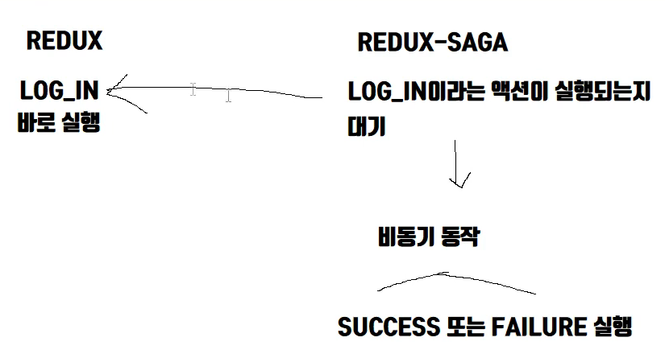
call은 함수 동기적 호출 fork는 함수 비동기적 호출 put은 액션 dispatch

